F02.CFG-Paths
 |  | VVSS, Info Romana, 2025-2026

F02. cautarea filmelor care au un anumit regizor (sau parti din numele regizorului).

F02. Covered source code |  |  | F02. Control Flow Graph (CFG) | F02. Cyclomatic Complexity (CC)
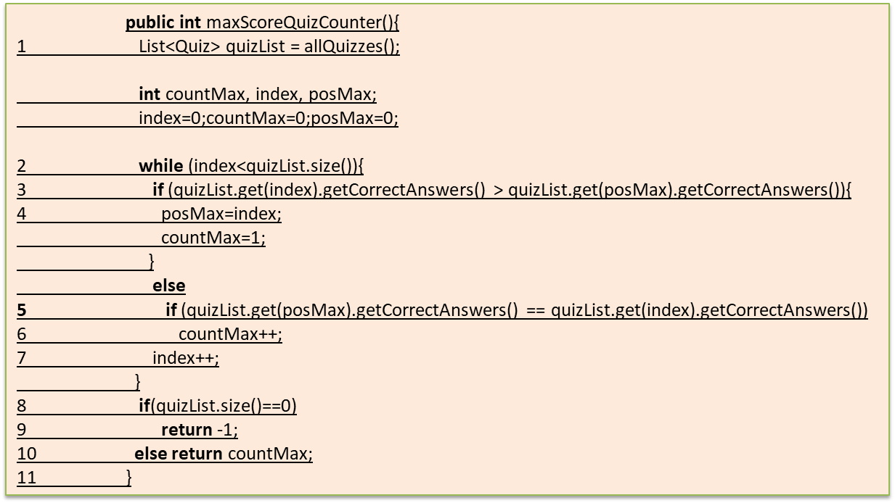
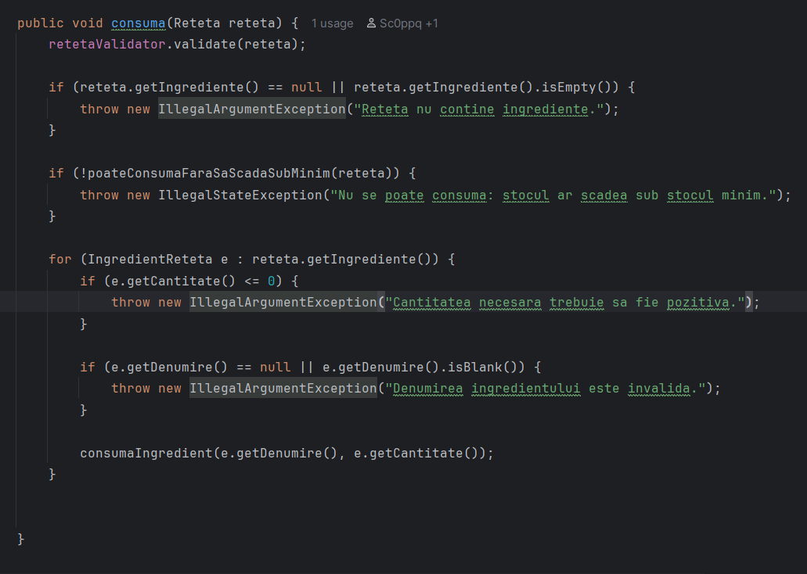
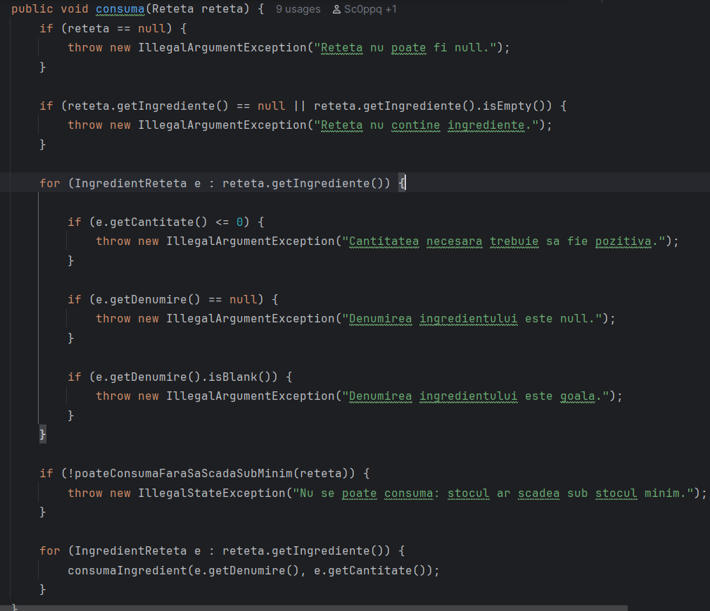
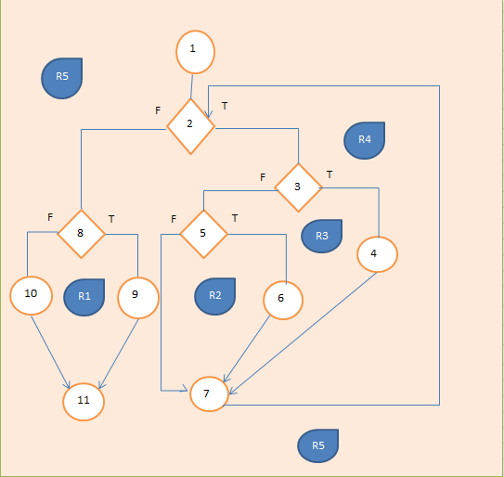
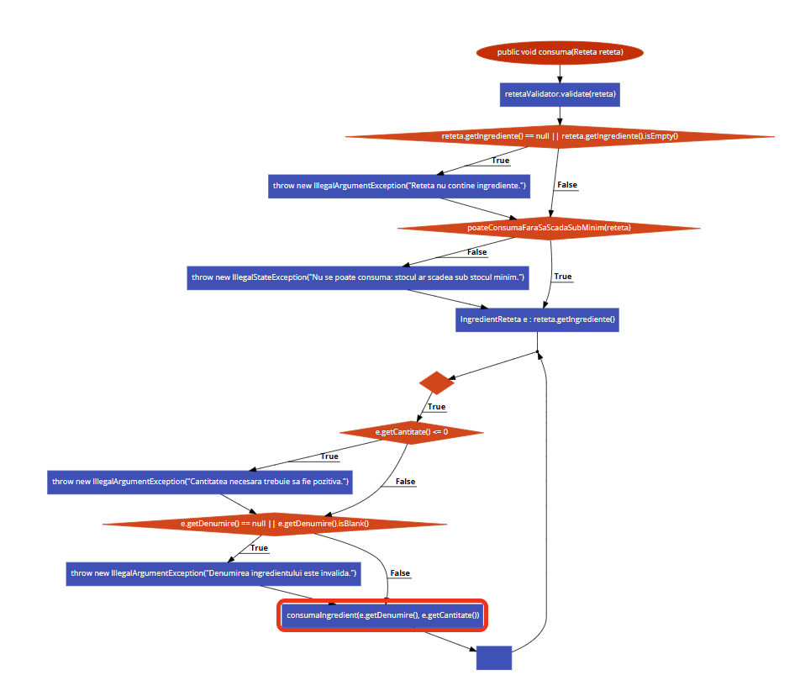
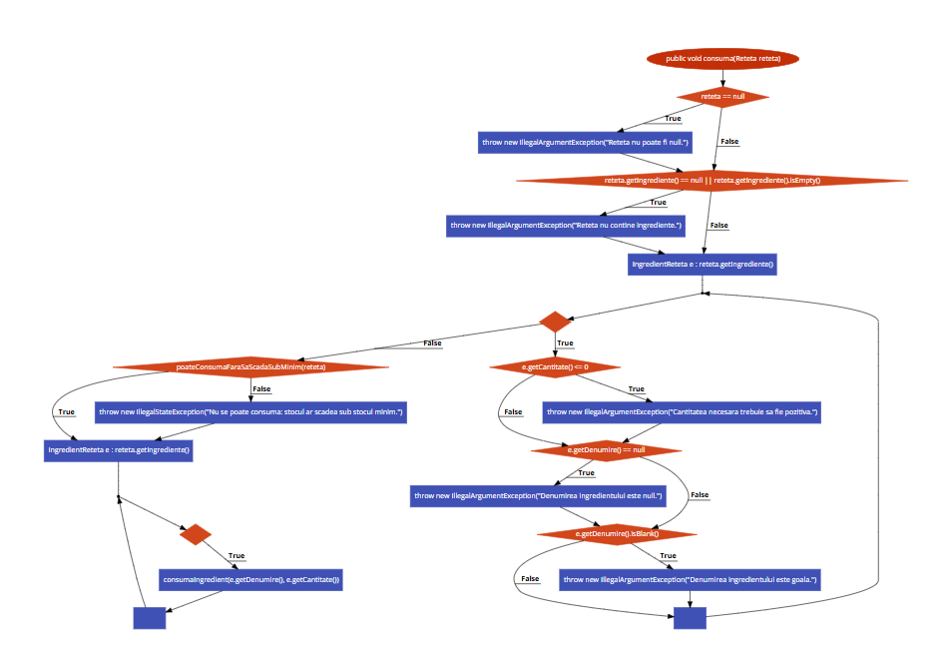
Line No. | Source code |  | Se va insera CFG asociat codului sursa testat (poza, diagrama, etc.). | CC1 = No. of regions = |  | 8
Req02_L01 | … |  |  | CC2 = Edges - Nodes + 2 = |  | 25-19+2
Req02_L02 | … |  | <Req02 CFG > | CC3 = No. of Conditions + 1 = |  | 7+1
Req02_L03 | …
... | …
.. | … |  |  | F02. Individual Paths
... | …
 |  |  |  | Path No. | Path
 |  |  |  | F02_P01 | 1 - 2(T) - 4 - 14
 |  |  |  | F02_P02 | 1 - 2(F) - 3(T) - 4 - 14
 |  |  |  | F02_P03 | 1 - 2(F) - 3(F) - 5(T) - 6(F) - 7 - 14
 |  |  |  | P04 | 1 - 2(F) - 3(F) - 5(T) - 6(F) - 7 - 14
 |  |  |  | P05 | 1 - 2(F) - 3(F) - 5(F) - 7(T) - 8(T) - 9 - 14
 |  |  |  | P06 | 1 - 2(F) - 3(F) - 5(T) - 6(T) - 8(F) - 10(T) - 12 - 14
 |  |  |  | P07 | 1 - 2(F) - 3(F) - 5(T) - 6(T) - 8(F) - 10(F) - 11(T) - 12 - 14
 |  |  |  | P08 | 1 - 2(F) - 3(F) - 5(T) - 6(T) - 8(F) - 10(F) - 11(F) - 13 - 5(F) - 14

